Ejercicio 1
Los siguientes datos corresponden a las estaturas de los pacientes que visitaron una clínica médica durante una semana laboral.

No. | Estatura
1 | 1.58 | Determine el promedio de estaturas de los pacientes | 1.7153571429
2 | 1.59 | Determina la desviación estándar | 0.086985828682
3 | 1.59 | Determine la curtosis del set de datos. | -0.72735160283
4 | 1.59 | ¿Qué tipo de curva tiene? | Continua
5 | 1.6 | Interprete el valor de la curtosis | Es negativa, lo cual significa que la curva es aplanada.
6 | 1.63 | Indique qué distribución de probabilidad tiene el set de datos | Normal
7 | 1.65 | Grafique la distribución de probabilidad del set de datos
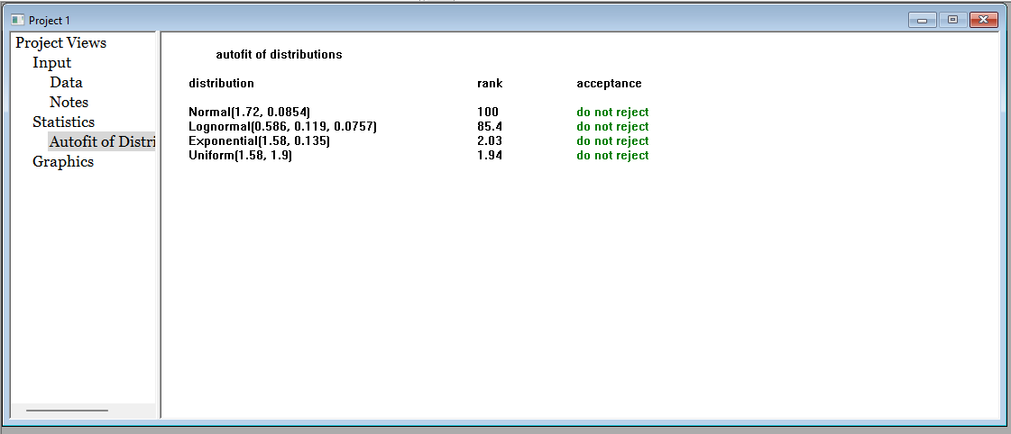
8 | 1.66
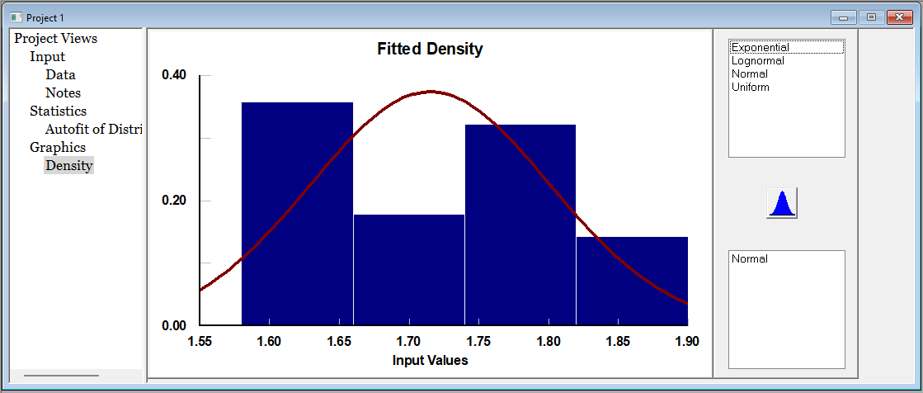
9 | 1.66
10 | 1.66
11 | 1.68
12 | 1.7
13 | 1.71
14 | 1.73
15 | 1.73
16 | 1.74
17 | 1.74
18 | 1.74
19 | 1.75
20 | 1.75
21 | 1.75
22 | 1.8
23 | 1.8
24 | 1.8
25 | 1.83
26 | 1.83
27 | 1.84
28 | 1.9

Ejercicio 2
Los siguientes valores corresponden a la cantidad de clientes que visitaron un cajero automático en un día.

No. | Cantidad de Clientes
1 | 17
2 | 18
3 | 22 | Determine el promedio de clientes | 16.62
4 | 5 | Determina la desviación estándar | 8.79
5 | 14 | Determine la curtosis del set de datos. | -0.033040032855
6 | 16 | ¿Qué tipo de curva tiene? | Discreta
7 | 0 | Interprete el valor de la curtosis | Es negativa, por lo que es aplanada
8 | 22 | Indique qué distribución de probabilidad tiene el set de datos | Poisson
9 | 13 | Grafique la distribución de probabilidad del set de datos
10 | 12
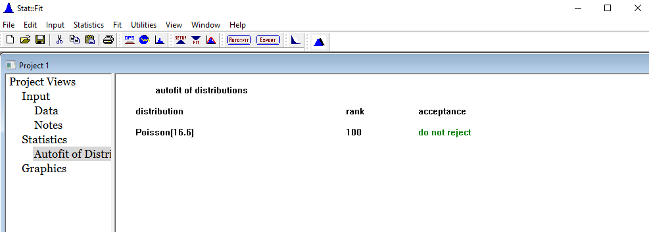
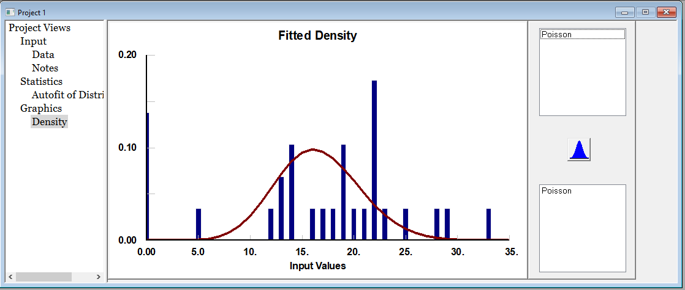
11 | 19
12 | 22
13 | 23
14 | 0
15 | 25
16 | 33
17 | 14
18 | 13
19 | 19
20 | 22
21 | 0
22 | 21
23 | 20
24 | 19
25 | 29
26 | 28
27 | 22
28 | 0
29 | 14

Ejercicio 3
 | En el ejercicio 2 se visualiza que cada 7 días hay un 0 (días que no se atiende) por lo que se le solicita que realice el mismo análisis quitando estos días

No. | Cantidad de Clientes | Determine el promedio de clientes | 19.28
1 | 17 | Determina la desviación estándar | 6.07
2 | 18 | Determine la curtosis del set de datos. | 0.60
3 | 22 | ¿Qué tipo de curva tiene? | Discreta
4 | 5 | Interprete el valor de la curtosis | Es positiva, por lo que la curva NO es aplanada
5 | 14 | Indique qué distribución de probabilidad tiene el set de datos | Poisson
6 | 16 | Grafique la distribución de probabilidad del set de datos
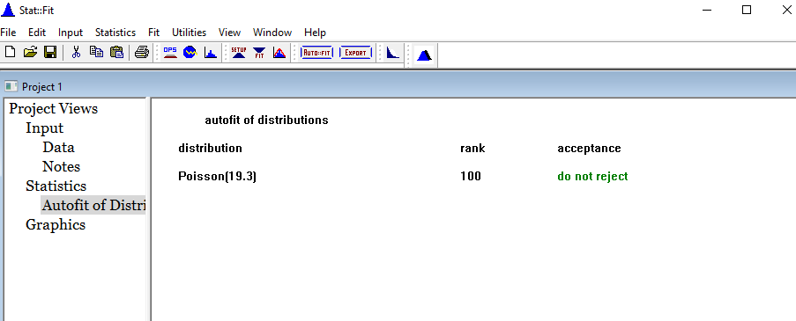
7 | 22
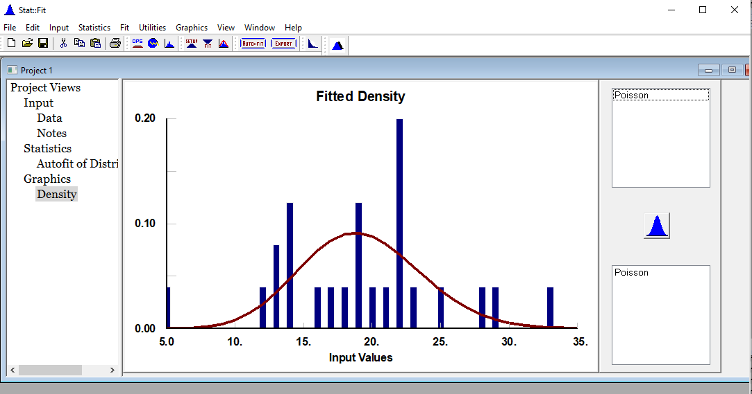
8 | 13
9 | 12
10 | 19
11 | 22
12 | 23
13 | 25
14 | 33
15 | 14
16 | 13
17 | 19
18 | 22
19 | 21
20 | 20
21 | 19
22 | 29
23 | 28
24 | 22 | ¿Qué análisis estádistico es más ajustado para el negocio?
25 | 14 | Es más ajustado tomando en cuenta los días con cero clientes, ya que es importante para el negocio para identificar los días inactivos.

Ejercicio 4
Los siguientes datos corresponden a los tiempos en minutos entre las llegadas de los clientes a un restaurante de comida rápida.

1 | 66
2 | 95
3 | 78 | Determine el tiempo promedio de llegada | 121.6
4 | 145 | Determina la desviación estándar | 50.729741441
5 | 225 | Determine la curtosis del set de datos. | -0.26569487526
6 | 96 | ¿Qué tipo de curva tiene? | CONTINUA
7 | 115 | Interprete el valor de la curtosis | Es negativa, implica que la curva tienen a hacer achatada.
8 | 169 | Indique qué distribución de probabilidad tiene el set de datos | NORMAL
9 | 155 | Grafique la distribución de probabilidad del set de datos
10 | 25

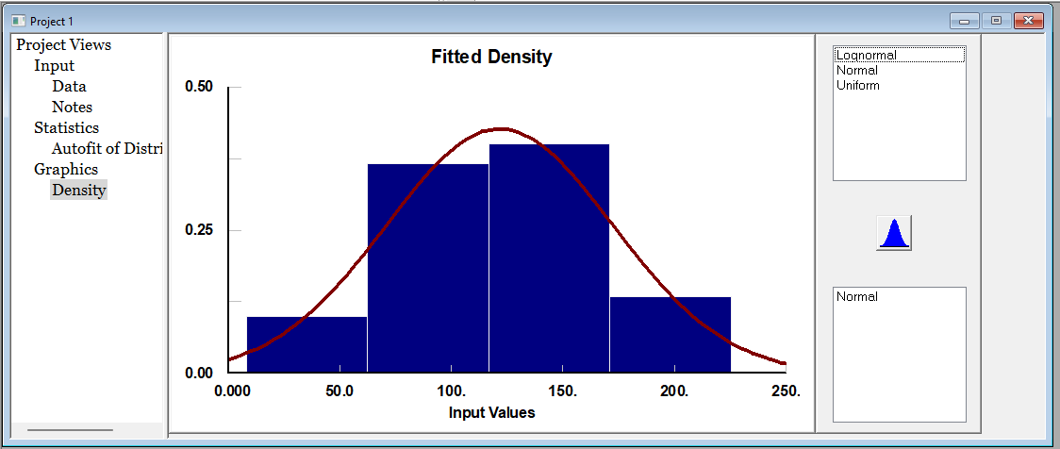
11 | 88
12 | 75
13 | 180
14 | 165
15 | 149
16 | 133
17 | 189
18 | 111
19 | 88
20 | 91
21 | 89
22 | 34
23 | 8
24 | 149
25 | 165
26 | 140
27 | 166
28 | 135
29 | 144
30 | 180

Ejercicio 5
Los siguientes datos corresponden a la cantidad de kilómetros que un futbolista recorre durante los partidos de una temporada
 |  |  | CONTINUA

No. | Distancia
1 | 14.22
2 | 13.98 | Determine la distancia promedio |  | 12.676896552
3 | 13.6 | Determina la desviación estándar |  | 1.5450211547
4 | 13.3 | Determine la curtosis del set de datos. |  | 0.22734282285
5 | 13.11 | ¿Qué tipo de curva tiene? |  | CONTINUA
6 | 10 | Interprete el valor de la curtosis |  | Positiva, la grafica es menos achatada y mas punteada.
7 | 11.6 | Indique qué distribución de probabilidad tiene el set de datos |  | NORMAL
8 | 11.18 | Grafique la distribución de probabilidad del set de datos

9 | 11.11
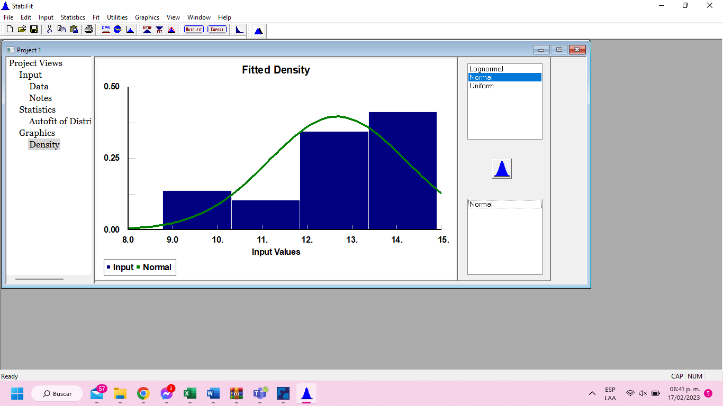
10 | 12.13
11 | 14.1
12 | 14.2
13 | 12
14 | 12
15 | 13.69
16 | 12.98
17 | 9.88
18 | 14
19 | 13.16
20 | 13.18
21 | 12.98
22 | 13.6
23 | 13.77
24 | 14.9
25 | 12.99
26 | 13.88
27 | 8.77
28 | 9.66
29 | 13.66

Ejercicio 6
A un listado de clientes se les pregunta si desean responder una encuesta o no y los clientes responden sí o no, de cada bloque de 10 clientes se muestran los resultados de los clientes que dicen que sí

No. | Clientes
1 | 5 | Determine el promedio de clientes | 4.78
2 | 4 | Determina la desviación estándar | 1.6449055553
3 | 2 | Determine la curtosis del set de datos. | -0.2918912998
4 | 4 | ¿Qué tipo de curva tiene? | Discreta
5 | 9 | Interprete el valor de la curtosis | Es negativa, entonces la curva está aplanada
6 | 7 | Indique qué distribución de probabilidad tiene el set de datos | Binomial
7 | 3 | Grafique la distribución de probabilidad del set de datos
8 | 2
9 | 5
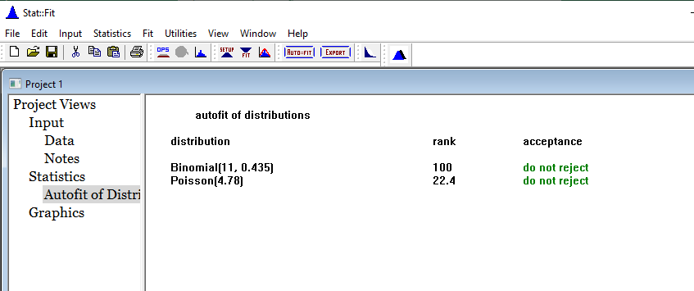
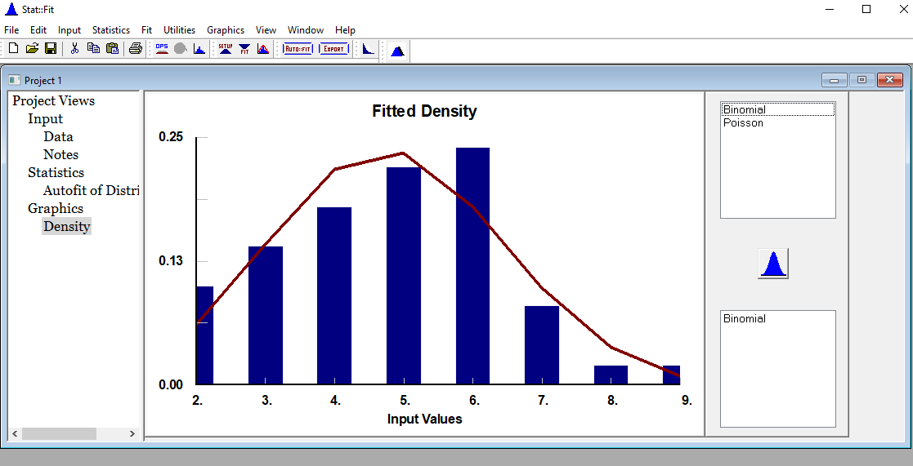
10 | 6
11 | 4
12 | 6
13 | 2
14 | 3
15 | 4
16 | 5
17 | 3
18 | 3
19 | 5
20 | 7
21 | 4
22 | 5
23 | 7
24 | 5
25 | 4
26 | 5
27 | 6
28 | 2
29 | 6
30 | 6
31 | 5
32 | 3
33 | 6
34 | 6
35 | 8
36 | 6
37 | 5
38 | 5
39 | 3
40 | 7
41 | 6
42 | 5
43 | 2
44 | 6
45 | 6
46 | 3
47 | 4
48 | 4
49 | 4
50 | 6

